20231115
관통 프로젝트(EnjoyTrip) 개발 일지

 | 아이디 | kepler452k@naver.com
 | 개발자 참여 | 조시훈, 고석주
 | 작성일 | 2023.11.15
 | 참고싸이트
 | 사진 | 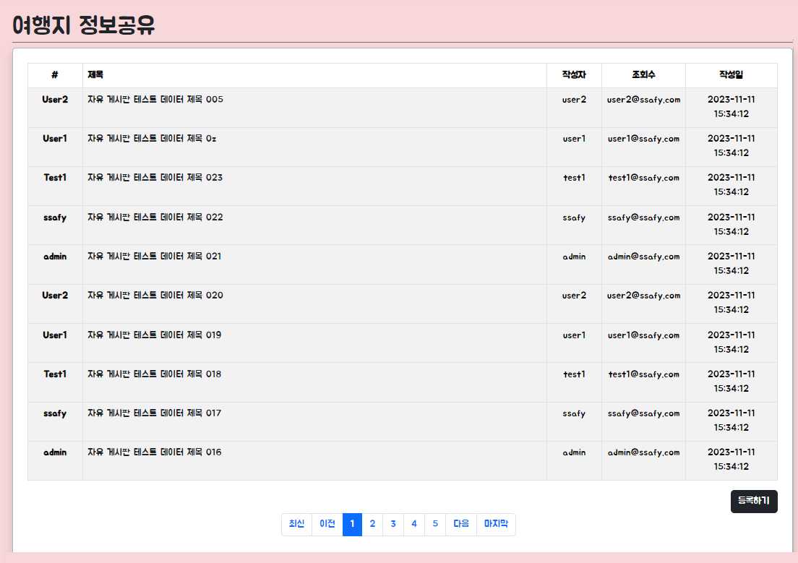
 | 내용 | 작업내용: - 여행지 정보공유 게시판(Share) - [Backend] 'Board', 'BoardType' 테이블 분리 및 참조관계 연결 '나의여행계획', '핫플레이스' 등 비슷한 요청 body를 갖는 게시판을 고려하여, 추후 확장성을 위해 테이블 분리 및 참조관계 연결 - [Backend] XML, Mapper, Service, Controller 수정 변경된 Board 테이블에 따라 XML, Mapper, Service, Controller 수정 - [Frontend] '여행지 정보공유' 게시판(Share) Axios API 구현 유지보수성을 위해 별도의 JavaScript 파일로 Axios Board API 구현 CRUD 기반의 API 함수 구축 완료 - [Frontend] '여행지 정보공유' 게시판(Share) 화면 구현 '여행지 정보공유' 게시판 목록 보기 화면 구현 완료 - [Frontend] Pagination Component 구현 작업 중 Props, Emit, Computed 등을 활용하여 페이징 처리 작업 중 이슈내용: - 페이징 작업중 Emit으로 변수를 넘기는 과정에서 익명함수(Lambda식)를 사용하려 했으나 오류가 발생하여, 별도의 Arrow Function을 만들어 Callback 함수를 호출하는 방식으로 해결

